Sheet1
 |  |  | 通信信号表

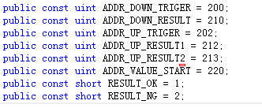

 | 地址 | reference
 | 200 | 下相机触发
 | 210 | 下相机结果
 | 202 | 上相机触发
 | 212 | 上相机1结果
(新增20180522) | 213 | 上相机2结果
 | 220 | ?????

